上料
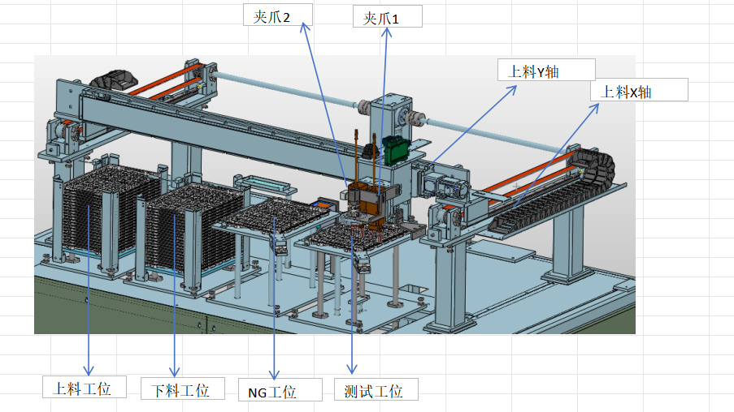
托盘控制按键
夹爪控制按键

上料工位： |  | 夹爪1
点动+ | 回原点 | 夹紧 | 上升

点动- | 初始位 | 松开 | 下降

下料工位： |  | 0°位置 | 90度位置
点动+ | 回原点 | 夹爪2
 |  | 夹紧 | 上升
点动- | 初始位
 |  | 松开 | 下降
NG工位： | 测试工位：
夹紧 | 夹紧 | 0°位置 | 90度位置
 |  | 托盘夹爪
松开 | 松开 | 夹紧 | 上升

 |  | 松开 | 下降
夹爪电机移动

上料X轴 |  | 上料Y轴
测试托盘1列 | 夹取托盘位置 | 测试托盘1行 | 夹取托盘位置
NG托盘1列 | 翻转交接位置 | NG托盘1列 | 翻转交接位置
上视觉1列 |  | 上视觉1列 | 上料位置
下视觉位置 |  | 下视觉位置 | 下料位置
上一列 |  | 上一列 | NG位置
下一列 |  | 下一列 | 测试位置

Y+
Y-
X-
X+

翻转平移
翻转夹爪1
平移夹爪1
平移夹爪2

回原点

夹紧 | 松开 | 夹紧 | 夹紧

0°位置 | 180°位置 | 松开 | 松开

点动+ | 点动- | 上升 | 下降

翻转夹爪2
平移夹爪3
平移夹爪4

回原点

夹紧 | 松开 | 夹紧 | 夹紧

0°位置 | 180°位置 | 松开 | 松开

点动+ | 点动- | 上升 | 下降

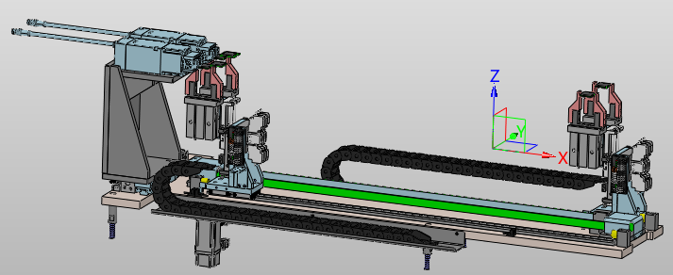

平移电机

 |  |  |  | 回原点

 |  |  |  | 上料位置 |  | 下料位置

 |  |  |  | ← |  | →
 |  |  |  |  | 停 止

测试
测试夹爪1
测试夹爪2
测试夹爪3
测试夹爪4

 | 回原点 |  | 夹紧 | 回原点 | 夹紧 | 回原点 | 夹紧 | 回原点 | 夹紧

 | ↑上升 |  | 半松开 | ↑上升 | 半松开 | ↑上升 | 半松开 | ↑上升 | 半松开
 | ↓下降 |  | 全松开 | ↓下降 | 全松开 | ↓下降 | 全松开 | ↓下降 | 全松开

 | 点动+ |  | 点动- | 点动+ | 点动- | 点动+ | 点动- | 点动+ | 点动-

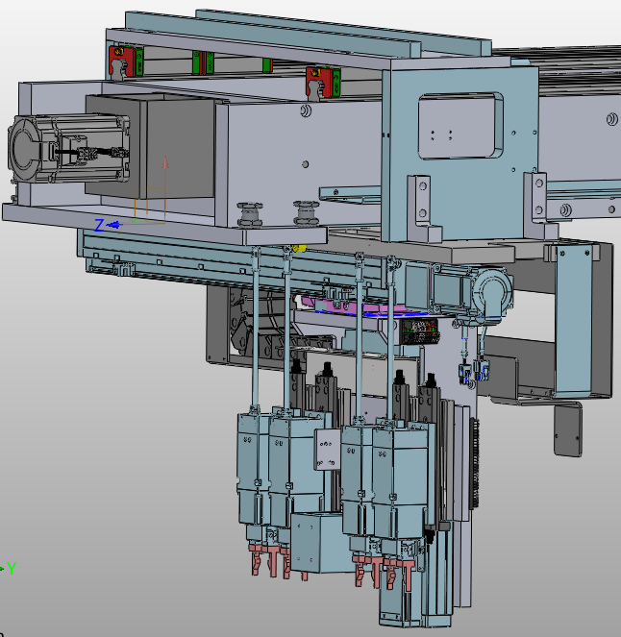

Y+
Y-
X-
X+
Z-
Z+
搬运X定位： |  | 搬运Y定位 |  | 搬运Z定位

第1列 |  | 上视觉产品1 |  | 上升位置
第2列 |  | 上视觉产品2 |  | 平移
第3列 |  | 下视觉夹爪1 |  | 工装夹爪12放料
第4列 |  | 下视觉夹爪2 |  | 工装夹爪34放料
第5列 |  | 下视觉夹爪3 |  | 上视觉位置
第6列 |  | 下视觉夹爪4 |  | 下视觉位置
第7列 |  | 平移夹爪取料 |  | 平移夹爪取料
第8列 |  | 平移夹爪放料 |  | 平移夹爪放料
上料位置 |  | 第1行
下视觉位置 |  | 第2行

工装
工位2
工位3
工位4
工位1
气缸
压盖前进 |  | 翻转0° | 压盖前进 |  | 翻转0° |  | 压盖前进 |  | 翻转0° | 压盖前进 |  | 翻转0°
压盖后退 |  | 翻转90° | 压盖后退 |  | 翻转90° |  | 压盖后退 |  | 翻转90° | 压盖后退 |  | 翻转90°

光澜上升 |  | 一键压合 | 光澜上升 |  | 一键压合 |  | 光澜上升 |  | 一键压合 | 光澜上升 |  | 一键压合
光澜下降 |  | 一键开启 | 光澜下降 |  | 一键开启 |  | 光澜下降 |  | 一键开启 | 光澜下降 |  | 一键开启

电机 |  |  | 电机 |  |  |  | 电机 |  |  | 电机
回原点 |  |  | 回原点 |  |  |  | 回原点 |  |  | 回原点

初始位置 |  | 黑体位置 | 初始位置 |  | 黑体位置 |  | 初始位置 |  | 黑体位置 | 初始位置 |  | 黑体位置

翻转位置 |  |  | 翻转位置 |  |  |  | 翻转位置 |  |  | 翻转位置

↑ |  | ↓ | ↑ |  | ↓ |  | ↑ |  | ↓ | ↑ |  | ↓
 | 停止 |  |  | 停止 |  |  |  | 停止 |  |  | 停止

黑体 |  |  | 黑体 |  |  |  | 黑体 |  |  | 黑体
回原点 |  |  | 回原点 |  |  |  | 回原点 |  |  | 回原点

20°位置 |  | 30°位置 | 20°位置 |  | 30°位置 |  | 20°位置 |  | 30°位置 | 20°位置 |  | 30°位置

↑ |  | ↓ | ↑ |  | ↓ |  | ↑ |  | ↓ | ↑ |  | ↓
 | 停止 |  |  | 停止 |  |  |  | 停止 |  |  | 停止

 |  |  |  |  |  | 黑体一键上

